славянкс
 |  | Обновлено: Friday 15 September 2017 12:26:55 |  |  |  |  |  |  | ПРЕДОПЛАТА | ИТОГО:
 |  |  |  |  |  |  |  |  | 0.00 | 0
 |  | Адрес: Москва, ул. Монтажная д.2а Телефоны : 8(495) 775-44-73, 775-44-74, 799-08-87 http://www.psfarfor.ru E-mail: info@psf-group.ru |  |  |  |  |  |  | СКИДКА:
 |  |  |  |  |  |  |  |  | 0.00

Код | Артикул | Фото | Описание | Кол-во в коробке | Базовая цена | Цена | Цена по предоплате | Кол-во на остатке | Заявка шт. | Сумма | Штрихкод
281-39268 | SL-AB-81-450-002 | 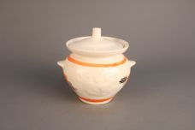 Нажмите чтобы увеличить | Горшок для запекания 0,450 Абстракция бел | 48.00 | 77,06 | 0 | 0 | 670 шт. | 0.00 | 0 | 4680411377524
281-39269 | SL-AB-81-450-003 | 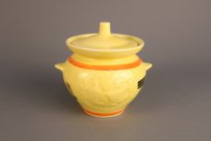 Нажмите чтобы увеличить | Горшок для запекания 0,450 Абстракция желтая | 48.00 | 77,06 | 0 | 0 | 332 шт. | 0.00 | 0 | 4680411377531
281-39273 | SL-AB-81-450-008 | 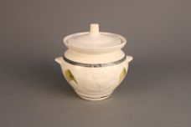 Нажмите чтобы увеличить | горшок для запекания 0,450 Лист | 48.00 | 77,06 | 0 | 0 | 192 шт. | 0.00 | 0 | 4680411377623
281-39277 | SL-AB-81-450-014 | 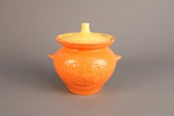 Нажмите чтобы увеличить | горшок для запекания 0,450 Желто-оранжевый | 48.00 | 84,46 | 0 | 0 | 670 шт. | 0.00 | 0 | 4680411377593
281-39280 | SL-AB-81-450-888 | 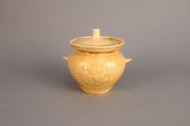 Нажмите чтобы увеличить | горшок для запекания 0,450 ОХРА | 48.00 | 77,06 | 0 | 0 | 142 шт. | 0.00 | 0 | 4680411378941
281-39256 | SL-AB-81-600-006 | 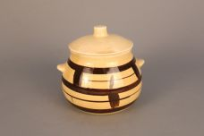 Нажмите чтобы увеличить | горшок для запекания 0,600 Клетка | 42.00 | 92,30 | 0 | 0 | 9 шт. | 0.00 | 0 | 4680411377814
281-39283 | SL-AB-82-450-015 | 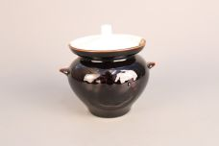 Нажмите чтобы увеличить | горшок для запекания 0,450 Бело-коричневый | 48.00 | 77,50 | 0 | 0 | 574 шт. | 0.00 | 0 | 4680411377562
281-39301 | SL-AB-82-450-016-S | 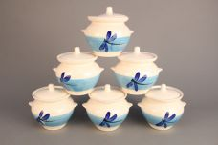 Нажмите чтобы увеличить | горшок для запекания 0,450 Стрекоза набор (6) | 8.00 | 488,49 | 0 | 0 | 30 шт. | 0.00 | 0 | 4680411377906
281-39359 | SL-AC-2NS-4 | 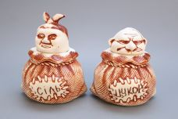 Нажмите чтобы увеличить | набор для сыпучих (2) Дед+Баба 33x16x26см | 8.00 | 230,92 | 0 | 0 | 24 шт. | 0.00 | 0 | 4680411377425
281-39321 | SL-AC-6K | 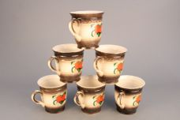 Нажмите чтобы увеличить | набор чашек (6) Земляника | 6.00 | 532,90 | 0 | 0 | 3 шт. | 0.00 | 0 | 4680411379276
281-39324 | SL-AC-6K500 | 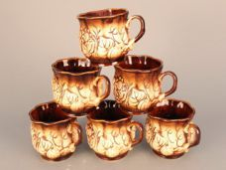 Нажмите чтобы увеличить | набор чашек (6) Cелянская 500мл | 8.00 | 532,90 | 0 | 0 | 48 шт. | 0.00 | 0 | 4680411377432
281-38958 | SL-GL-V4-NOVA-46 | 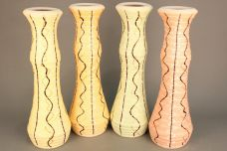 Нажмите чтобы увеличить | ваза НОВА нити, h-420 | 12.00 | 373,03 | 0 | 0 | 1 шт. | 0.00 | 0 | 4680411375841
281-38893 | SL-GL-V4-RUMBA-41 | 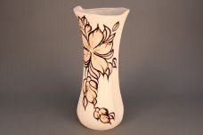 Нажмите чтобы увеличить | ваза РУМБА мальва, h-360 | 10.00 | 373,03 | 0 | 0 | 8 шт. | 0.00 | 0 | 4680411375391
281-38967 | SL-GL-V4-SHAMPERL-56 | 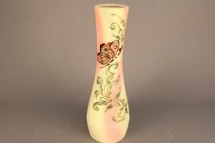 Нажмите чтобы увеличить | ваза шамотная глина, перламутр, сирена 13x13x42см | 12.00 | 444,08 | 0 | 0 | 1 шт. | 0.00 | 0 | 4680411376565
281-39004 | SL-GL-V4-SOF-51 | 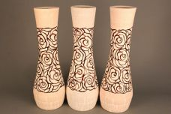 Нажмите чтобы увеличить | ваза СОФИЯ роза коричневая, h-420 | 15.00 | 373,03 | 0 | 0 | 1 шт. | 0.00 | 0 | 4680411375421
281-38973 | SL-GL-V4-SOF-65 | 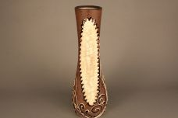 Нажмите чтобы увеличить | ваза СОФИЯ шамотная глина 16x16x42см | 12.00 | 373,03 | 0 | 0 | 1 шт. | 0.00 | 0 | 4680411375070
281-39240 | SL-OK-V5-163 | 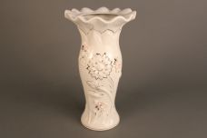 Нажмите чтобы увеличить | ваза РОМАШКА, h-26 15x15x27см | 16.00 | 355,27 | 0 | 0 | 16 шт. | 0.00 | 0 | 4680411376787
281-39241 | SL-OK-V5-166 | 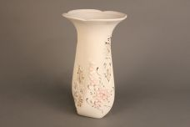 Нажмите чтобы увеличить | ваза ЛОЗА, h-26 15x15x26см | 16.00 | 355,27 | 0 | 0 | 14 шт. | 0.00 | 0 | 4680411376794
281-38874 | SL-TA-B-1 | 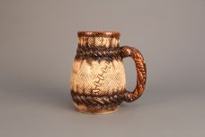 Нажмите чтобы увеличить | бокал МЕШОК 14x11x14см | 24.00 | 151,00 | 0 | 0 | 11 шт. | 0.00 | 0 | 4680411377012
281-38875 | SL-TA-B-2 | 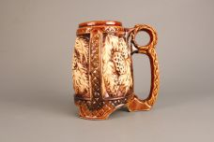 Нажмите чтобы увеличить | бокал ХМЕЛЬ 16х11х18см | 28.00 | 151,00 | 0 | 0 | 52 шт. | 0.00 | 0 | 4680411377029
281-38877 | SL-TA-B-4 |  Нажмите чтобы увеличить | бокал КОНЕК | 36.00 | 142,10 | 0 | 0 | 7 шт. | 0.00 | 0 | 4680411377036
281-38876 | SL-TA-B-5 | 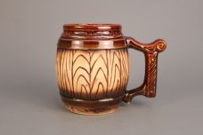 Нажмите чтобы увеличить | бокал БОЧКА 16х11х13см | 32.00 | 142,10 | 0 | 0 | 3 шт. | 0.00 | 0 | 4680411377043

